開発（C#、Xamarin）
Visual Studio 2019でのXamarinインストール
https://docs.microsoft.com/ja-jp/xamarin/get-started/installation/windows

Hyper-VをWindows 10で使用したい場合、Windows 10 Home にはインストールできない
https://docs.microsoft.com/ja-jp/virtualization/hyper-v-on-windows/quick-start/enable-hyper-v

Xamarin.Forms のチュートリアル
https://docs.microsoft.com/ja-jp/xamarin/get-started/tutorials/

C# 円グラフを表示する（Chartコントロール）
https://cammy.co.jp/technical/2017/07/20/c-%E5%86%86%E3%82%B0%E3%83%A9%E3%83%95%E3%82%92%E8%A1%A8%E7%A4%BA%E3%81%99%E3%82%8Bchart%E3%82%B3%E3%83%B3%E3%83%88%E3%83%AD%E3%83%BC%E3%83%AB/

Xamarin.FormsのMasterDetailViewについて
（補足： | 下記のようなスマホの３本線”≡”はデフォルトで左にある。右に移動させようとしたら、独自の実装を行う必要がある）
https://teratail.com/questions/51406
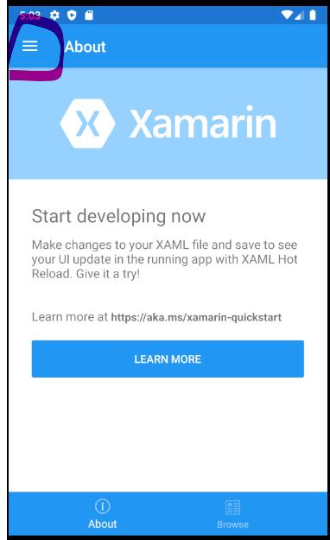

Xamarin.FormsのPage遷移について
https://www.nuits.jp/entry/xamarin-forms-navigation-detail#f-5d7d700c

ページ間での値の受け渡しについて
https://takataka430.hatenablog.com/entry/2019/02/28/001357
http://oxamarin.com/page-navigation/

HAXMを使用し、手持ちのスマホ（例：Huawai P20）でエミュレーター起動する
https://docs.microsoft.com/ja-jp/xamarin/android/get-started/installation/android-emulator/hardware-acceleration?pivots=windows

スマホでエミュレーター起動（Huawai P20）
https://dalomo.net/blog/2018/09/24/81/

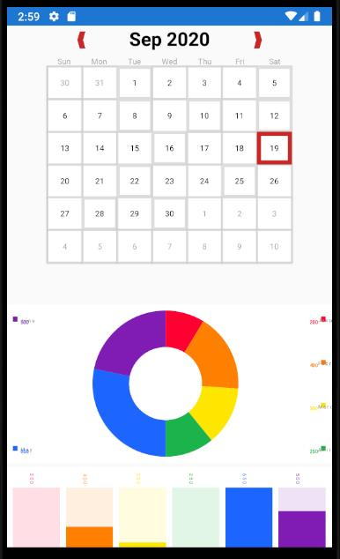
カレンダーを実装するためにXamForms.Controls.Calendarを使う方法
https://qiita.com/loveloveoita/items/06d58e0136632c2919e8
https://qiita.com/loveloveoita/items/642000ecd0d979ada963

【XAMARIN】グラフを描いてみる
https://husk.hatenablog.com/entry/2018/08/10/020707

